Feuil1
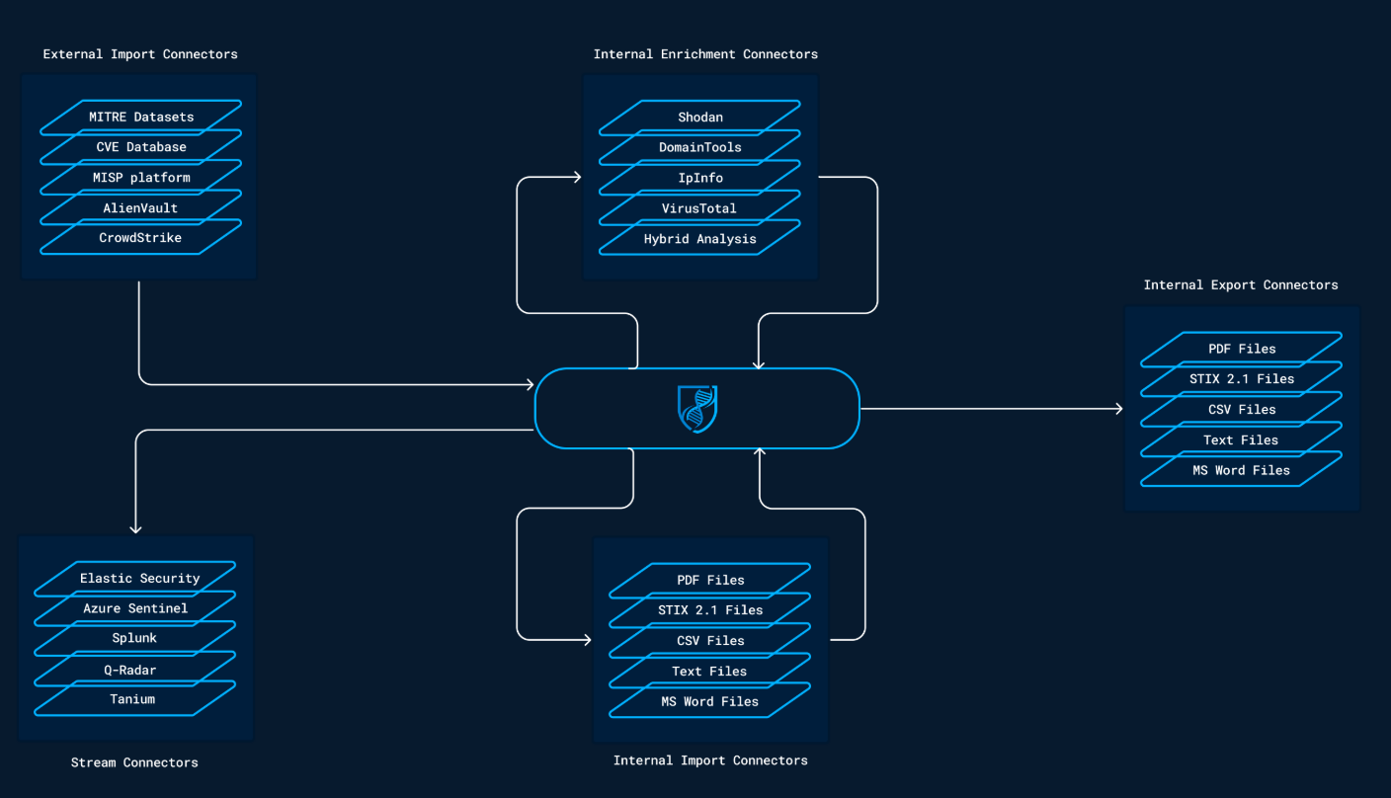
 |  | Explication des connecteurs

 |  | Import | récupèrent automatiquement des informations d’une organisation, application ou service externe et les convertissent en paquets STIX 2.1. Ensuite, ils l’importent dans OpenCTI en utilisant les workers.

 |  | Enrichment | enrichissement interne pour rechercher et/ou rechercher l’objet dans des organisations externes, des applications ou des services. Si l’objet est trouvé, les connecteurs généreront un faisceau STIX 2.1 qui augmentera le niveau de connaissance sur l’objet concerné.

 |  | Stream | Ces connecteurs se connectent à une plate-forme de flux en direct et font continuellement quelque chose avec les événements reçus. Dans la plupart des cas, ils sont utilisés pour consommer des données OpenCTI et les insérer dans des plateformes tierces telles que SIEMs, XDRs, EDRs, etc. Dans certains cas, Les connecteurs de flux peuvent également interroger le système externe sur une base régulière et agir en tant que connecteur d’importation par exemple pour recueillir des alertes et des observations liées aux données CTI et les pousser vers OpenCTI (bidirectionnel).

 |  | Import files | Les informations d’un fichier téléchargé peuvent être extraites et intégrées dans OpenCTI. Par exemple, des fichiers sont joints à un rapport ou à un fichier STIX 2.1

 |  | Export files | Les informations stockées dans OpenCTI peuvent être extraites dans différents formats de fichiers comme . csv ou . json (STIX 2.1).
Lien Utile

Ecosystème | https://filigran.notion.site/OpenCTI-Ecosystem-868329e9fb734fca89692b2ed6087e76
Explications | https://docs.opencti.io/latest/deployment/connectors/
Connecteurs | https://github.com/OpenCTI-Platform/connectors?tab=readme-ov-file

